Hoja1
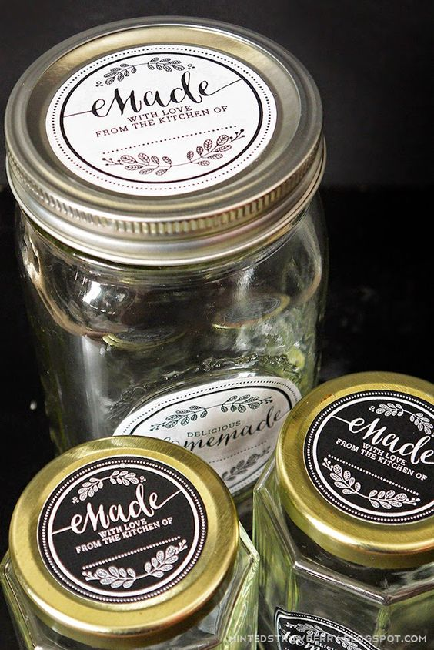
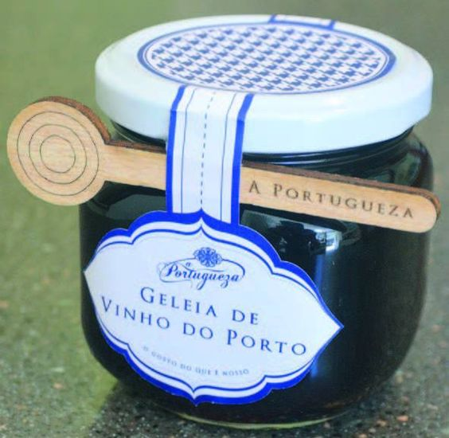
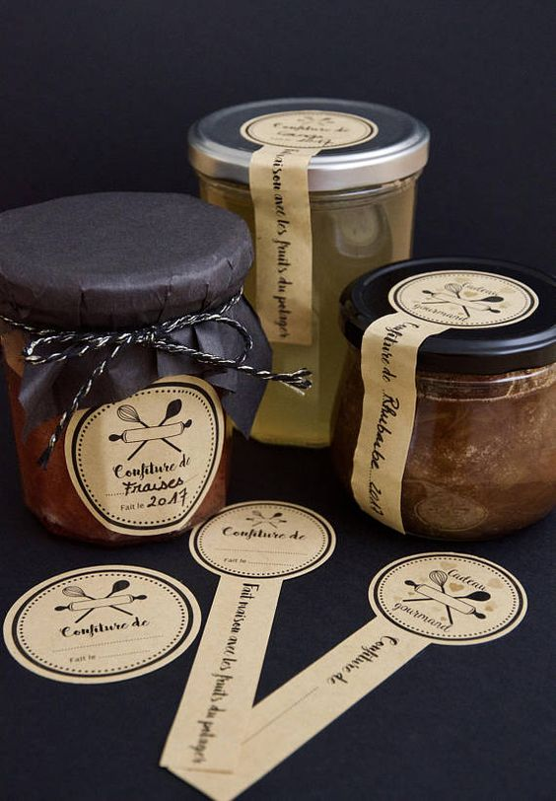
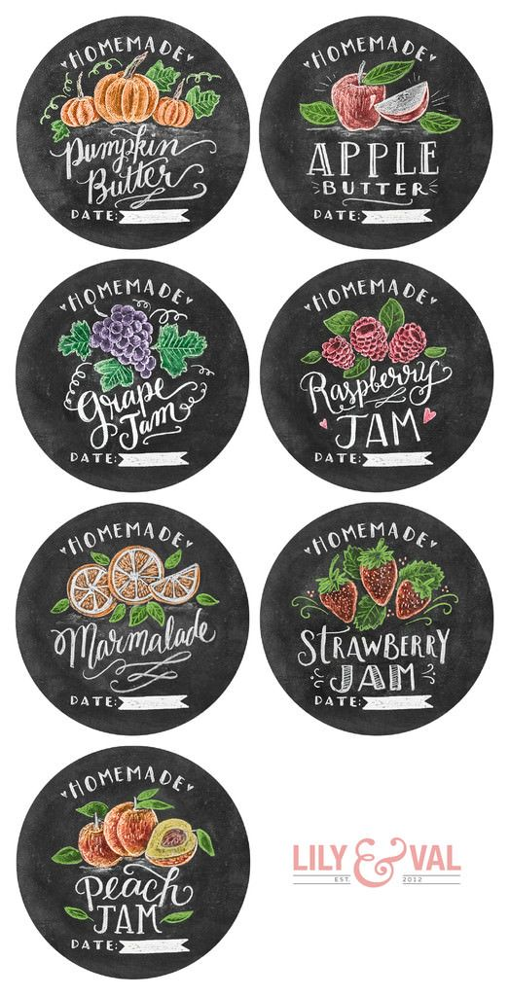
Campo autral | Sabores
la campagñola | deliciosos
bc | delicias para casa
ciudad del lago | Lo de Maria todo cacero
noel | Sabores de la Nonna
Alicante | sabores para vivir
El cheff | placeres de la vida
Cristo de los cerros
vida pura | fotos gratis | https://pixabay.com/es/
la costeña
La tranquilina
casa de la torre

